Toru kinnitused
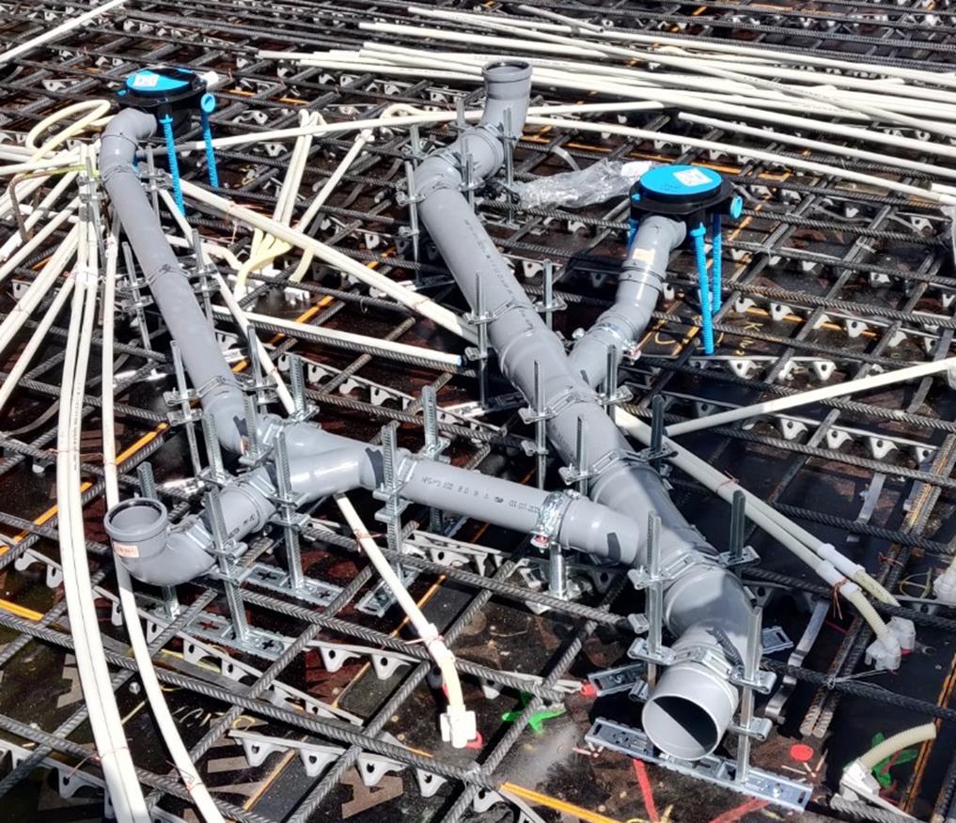
AS HALS TRADING |  |  |  | AS HALS TRADING - T | PÕHIHINNAD
Kivikülvi 8 / Tuuliku tee 7 |  |  |  | Sepa 19 | 2026
12915 Tallinn |  |  |  | 50113 Tartu | ilma käibemaksuta
Tel. 71 51 400 |  |  |  | Tel. 73 01 630
e-mail: hals@hals.ee |  |  |  | halstartu@hals.ee |  | Allahindlus:
www.hals.ee |  |  |  |  |  | 0%

 | Starfix kinnitused betoonivalule

Starfix kinnitused
 |  | Kood | Toode |  | Põhihind | Netohind
 |  | S3221280 | Starfix alusplaat 50 - 125 tüüp 1 |  | 5.54 | 5.54
 |  | S3221282 | Starfix alusplaat 110 - 160 tüüp 2 |  | 5.54 | 5.54

 |  | S3221278160 | Starfix kinnitused alusplaadile 160 mm 50-125 |  | 12.41 | 12.41
 |  | S3221278200 | Starfix kinnitused alusplaadile 200 mm 50-125 |  | 14.78 | 14.78
 |  | S3221278240 | Starfix kinnitused alusplaadile 240 mm 50-125 |  | 15.58 | 15.58
 |  | S3221278300 | Starfix kinnitused alusplaadile 300 mm 50-125 |  | 16.63 | 16.63
 |  | S3221278400 | Starfix kinnitused alusplaadile 400 mm 50-125 |  | 17.95 | 17.95

 |  | S3221279300 | Starfix kinnitused alusplaadile 300 mm 110-160 |  | 20.46 | 20.46
 |  | S3221279400 | Starfix kinnitused alusplaadile 400 mm 110-160 |  | 21.38 | 21.38
